gaus-jordan 2x2
 | Gauss Jordan
 | x | y | b
F1 | 1 | -2 | 9
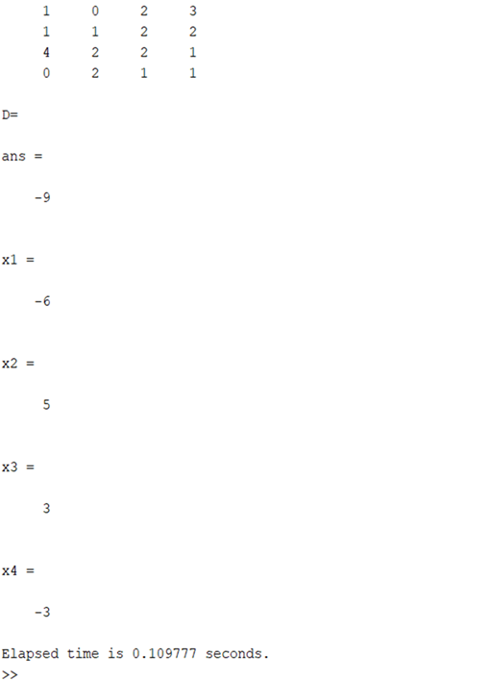
F2 | 4 | 1 | 0

PASO 1 | Iter 1
 | x | y
F1 | 1 | -2 | 9
F2 | 0 | 9 | -36
F3

 | Iter 2
 | x | y
F1 | 1 | -2 | 9
F2 | 0 | 1 | -4

 | Iter 3
 | x | y
F1 | 1 | 0 | 1
F2 | 0 | 1 | -4

 | X | 1
 | Y | -4

